Veriler
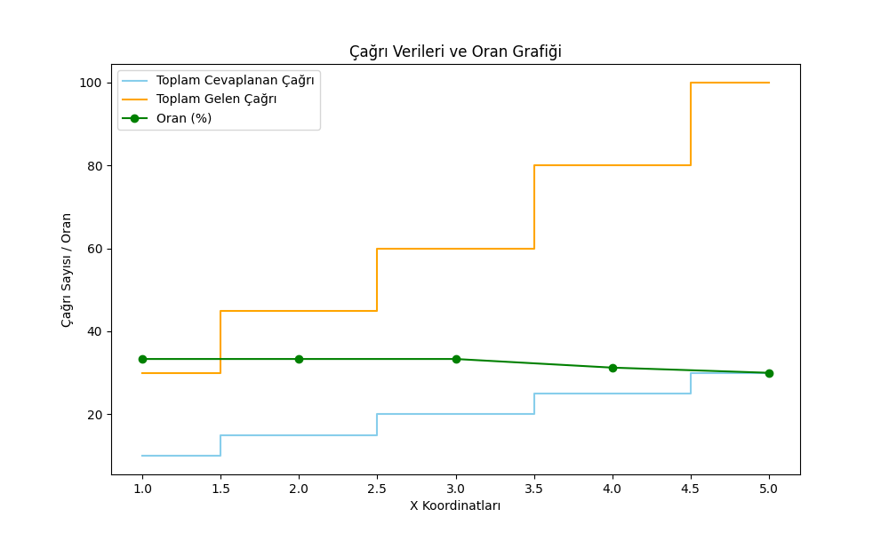
1 | 10 | 30 | 33.333333333
2 | 15 | 45 | 33.333333333
3 | 20 | 60 | 33.333333333
4 | 25 | 80 | 31.25
5 | 30 | 100 | 30

